Sheet1
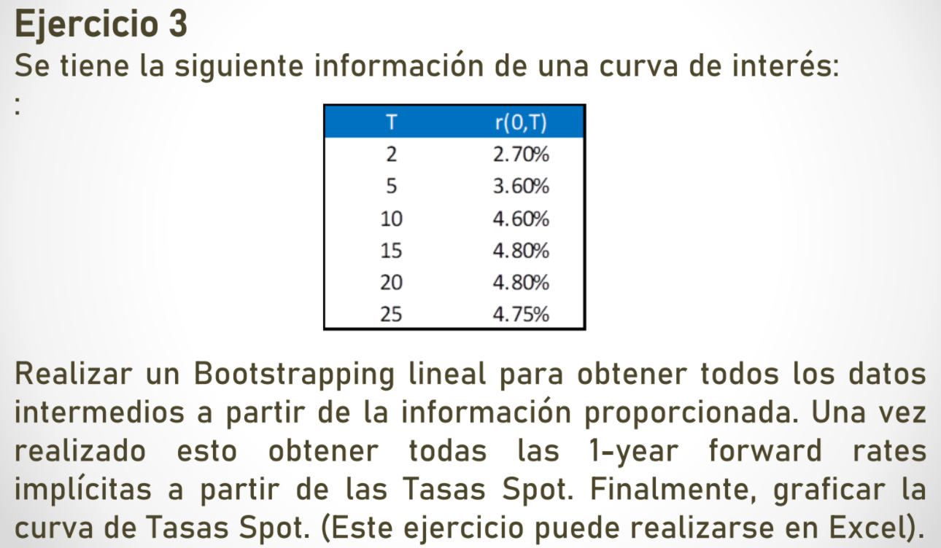
FORWARD RATES

1) Bootstrapping lineal para obtener todos los datos intermedios. |  |  |  |  | 2) Obtener todas las 1-year forward rates implicitas a patir de las Tasas Spot.

 | T | r(0,T) | T | r(0,T) |  | n | ro(n,n+1)
 | 2 | 2.70% | 2 | 1.70% |  | 2 | 2.7000%
 | 3 | 3.00% | 3 | 2.53% |  | 3 | 3.6026%
 | 4 | 3.30% | 4 | 3.37% |  | 4 | 4.2053%
 | 5 | 3.60% | 5 | 4.20% |  | 5 | 4.8087%
 | 6 | 3.80% | 6 | 4.85% |  | 6 | 4.8058%
 | 7 | 4.00% | 7 | 5.50% |  | 7 | 5.2081%
 | 8 | 4.20% |  |  |  | 8 | 5.6108%
 | 9 | 4.40% |  |  |  | 9 | 6.0139%
 | 10 | 4.60% |  |  |  | 10 | 6.4173%
 | 11 | 4.64% |  |  |  | 11 | 5.0408%
 | 12 | 4.68% |  |  |  | 12 | 5.1210%
 | 13 | 4.72% |  |  |  | 13 | 5.2012%
 | 14 | 4.76% |  |  |  | 14 | 5.2814%
 | 15 | 4.80% |  |  |  | 15 | 5.3616%
 | 16 | 4.80% |  |  |  | 16 | 4.8000%
 | 17 | 4.80% |  |  |  | 17 | 4.8000%
 | 18 | 4.80% |  |  |  | 18 | 4.8000%
 | 19 | 4.80% |  |  |  | 19 | 4.8000%
 | 20 | 4.80% |  |  |  | 20 | 4.8000%
 | 21 | 4.79% |  |  |  | 21 | 4.5902%
 | 22 | 4.78% |  |  |  | 22 | 4.5702%
 | 23 | 4.77% |  |  |  | 23 | 4.5502%
 | 24 | 4.76% |  |  |  | 24 | 4.5303%
 | 25 | 4.75% |  |  |  | 25 | 4.5103%

